상품제안서
사각 크리스탈 상패 HN 2529 | 상품코드: S29494

 |  |  |  |  |  |  | 02-713-8555 | www.synergygift.co.kr
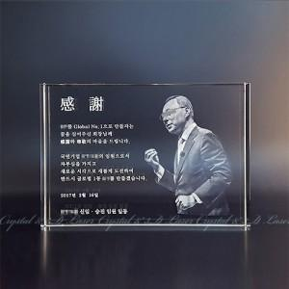

【상세/제작정보】

【인쇄/포장옵션】 | 레이저, 풀칼라, UV+레이저 복합 / 포장불가능

【공급단가】 | 수량 | 3~ | 30~ | 50~ | 100~ | 500~
*VAT별도 | 단가 | 101,250원 | 97,500원 | 93,750원 | 90,000원 | 87,750원

【상품 URL】 | https://www.synergygift.co.kr:443/src/goods_detail.php?gdno=29494

